Titel
Zum Impressum | Zum Inhalt
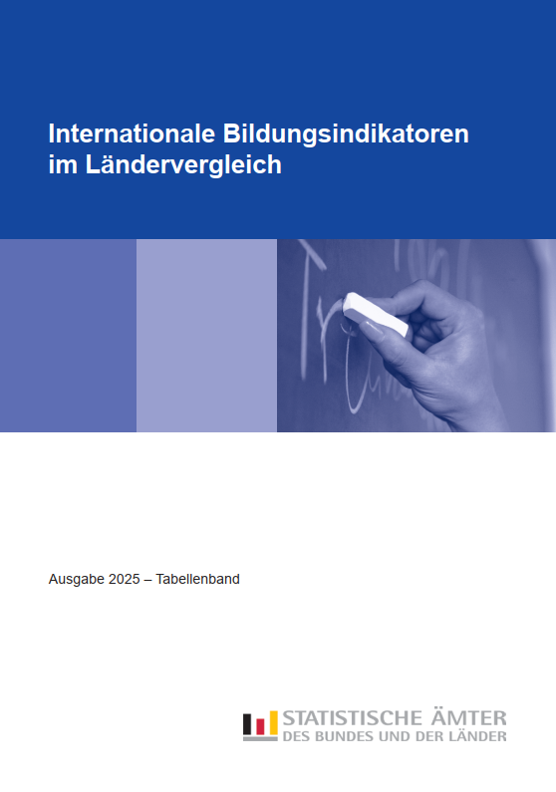

Tab_B1-4
Zurück zum Inhalt
Tabelle B1.4
Merkmale von Bildungsprogrammen im Elementarbereich 2023
in %
 | Verteilung der Kinder nach Art des Bildungsprogramms |  | Verteilung der Kinder nach Art der Bildungseinrichtung
 | Frühkindliche Bildung, Betreuung und Erziehung für Kinder unter drei Jahren | Frühkindliche Bildung, Betreuung und Erziehung für Kinder von drei Jahren bis zum Schuleintritt | Frühkindliche Bildung, Betreuung und Erziehung für Kinder unter drei Jahren |  | Frühkindliche Bildung, Betreuung und Erziehung für Kinder von drei Jahren bis zum Schuleintritt
 |  |  | öffentlich | privat | öffentlich | privat
 | ISCED 010 | ISCED 020 | ISCED 010 |  | ISCED 020
Baden-Württemberg | 23.9 | 76.1 | 35.9 | 64.1 | 46.2 | 53.8
Bayern | 25.1 | 74.9 | 24.7 | 75.3 | 31.6 | 68.4
Early childhood education
Préscolaire
Early childhood education and primary
Préscolaire et primaire
Primary
Primaire
Early childhood education
Préscolaire
Early childhood education
Préscolaire
Early childhood education
Préscolaire
Primary
Primaire
Primary
Primaire
Primary
Primaire
Early childhood education and primary
Préscolaire et primaire
Early childhood education and primary
Préscolaire et primaire
Early childhood education and primary
Préscolaire et primaire
University
University
Men
Hommes
Women
Femmes
M + W
H + F
Men
Hommes
Women
Femmes
M + W
H + F
Men
Hommes
Women
Femmes
Berlin | 33.1 | 66.9 | 18.9 | 81.1 | 20.6 | 79.4
Brandenburg | 32.5 | 67.5 | 45.5 | 54.5 | 49.5 | 50.5
Bremen | 24.3 | 75.7 | 21.4 | 78.6 | 38.8 | 61.2
Hamburg | 32.7 | 67.3 | 0.6 | 99.4 | 16.0 | 84.0
Hessen | 24.8 | 75.2 | 34.1 | 65.9 | 51.2 | 48.8
Mecklenburg-Vorpommern | 32.7 | 67.3 | 10.9 | 89.1 | 12.1 | 87.9
Niedersachsen | 25.9 | 74.1 | 26.2 | 73.8 | 34.0 | 66.0
Nordrhein-Westfalen | 25.3 | 74.7 | 15.8 | 84.2 | 28.5 | 71.5
Rheinland-Pfalz | 24.9 | 75.1 | 48.4 | 51.6 | 50.4 | 49.6
Saarland | 25.6 | 74.4 | 31.9 | 68.1 | 32.8 | 67.2
Sachsen | 31.1 | 68.9 | 32.6 | 67.4 | 36.5 | 63.5
Sachsen-Anhalt | 33.3 | 66.7 | 51.4 | 48.6 | 51.3 | 48.7
Schleswig-Holstein | 27.1 | 72.9 | 19.2 | 80.8 | 24.4 | 75.6
Thüringen | 31.8 | 68.2 | 34.4 | 65.6 | 34.4 | 65.6
Deutschland | 26.8 | 73.2 | 27.0 | 73.0 | 35.6 | 64.4
Hinweis: Im Anhang unter „Zuordnung nationaler Bildungsprogramme zur ISCED 2011" befinden sich Erläuterungen zu den ISCED 2-Stellern und 3-Stellern.
Ende der Tabelle

 | 1 | 1

Tab_B3-6
Zurück zum Inhalt
Tabelle B3.6
Übergangscharakteristika bei 15- bis 20-Jährigen nach Bildungsbereichen 2023
in %
 | Schülerinnen, Schüler und Studierende im Alter von … Jahren
 | 15 | 16 |  |  | 17 |  |  | 18 |  |  | 19 |  |  | 20
 | Sekundar-bereich II | Sekundar-bereich II | postsekundarer nichttertiärer Bereich | Tertiärbereich | Sekundar-bereich II | postsekundarer nichttertiärer Bereich | Tertiärbereich | Sekundar-bereich II | postsekundarer nichttertiärer Bereich | Tertiärbereich | Sekundar-bereich II | postsekundarer nichttertiärer Bereich | Tertiärbereich | Sekundar-bereich II | postsekundarer nichttertiärer Bereich | Tertiärbereich
Baden-Württemberg | 19 | 55 | 1 | 0 | 71 | 2 | 1 | 56 | 7 | 8 | 32 | 10 | 23 | 19 | 13 | 33
Bayern | 2 | 34 | 1 | 1 | 60 | 2 | 1 | 51 | 5 | 12 | 34 | 8 | 25 | 22 | 11 | 31
Berlin | 32 | 55 | 2 | 0 | 71 | 5 | 1 | 50 | 9 | 17 | 29 | 14 | 37 | 16 | 16 | 48
Brandenburg | 25 | 55 | 2 | 0 | 68 | 5 | 0 | 48 | 7 | 7 | 26 | 10 | 17 | 14 | 11 | 23
Bremen | 12 | 46 | 1 | 0 | 70 | 3 | 1 | 64 | 7 | 7 | 40 | 12 | 26 | 24 | 15 | 40
Hamburg | 24 | 60 | 0 | 1 | 82 | 1 | 2 | 64 | 5 | 11 | 34 | 13 | 30 | 17 | 18 | 44
Hessen | 3 | 34 | 1 | 0 | 68 | 2 | 0 | 68 | 4 | 5 | 42 | 7 | 21 | 20 | 10 | 35
Mecklenburg-Vorpommern | 18 | 47 | 2 | 0 | 62 | 6 | 0 | 52 | 10 | 8 | 31 | 15 | 21 | 20 | 15 | 28
Niedersachsen | 1 | 42 | 2 | 0 | 71 | 4 | 0 | 74 | 6 | 2 | 50 | 8 | 11 | 24 | 10 | 21
Nordrhein-Westfalen | 23 | 58 | 2 | 0 | 79 | 5 | 1 | 61 | 8 | 10 | 35 | 13 | 24 | 19 | 16 | 32
Rheinland-Pfalz | 4 | 41 | 3 | 0 | 65 | 8 | 0 | 63 | 9 | 3 | 37 | 11 | 15 | 19 | 12 | 26
Saarland | 21 | 63 | 0 | 0 | 84 | 2 | 1 | 69 | 3 | 12 | 46 | 5 | 26 | 28 | 6 | 35
Sachsen | 15 | 45 | 3 | 0 | 62 | 8 | 0 | 51 | 11 | 9 | 29 | 12 | 24 | 18 | 13 | 33
Sachsen-Anhalt | 14 | 43 | 2 | – | 61 | 6 | 0 | 54 | 10 | 7 | 33 | 12 | 20 | 19 | 13 | 28
Schleswig-Holstein | 13 | 43 | 2 | 0 | 63 | 4 | 0 | 58 | 8 | 4 | 36 | 12 | 13 | 20 | 15 | 21
Thüringen 1) | 17 | 43 | 3 | 0 | 56 | 7 | 0 | 46 | 10 | 12 | 28 | 11 | 35 | 18 | 11 | 53
Deutschland | 14 | 47 | 2 | 0 | 69 | 4 | 1 | 59 | 7 | 8 | 36 | 11 | 23 | 20 | 13 | 32
1) Die hohe Bildungsbeteiligung lässt sich durch die Internationale Universität in Erfurt erklären, an der vermehrt Fernstudierende eingeschrieben sind.
Ende der Tabelle.

 | 1 | 1 | 1

Tab_D2-1
Zurück zum Inhalt
Tabelle D2.1
Relation Kinder zu Lehrkräften im Elementarbereich 2023
 | Frühkindliche Bildung, Betreuung und Erziehung für Kinder unter drei Jahren |  | Frühkindliche Bildung, Betreuung und Erziehung für Kinder von drei Jahren bis zum Schuleintritt |  | Zusammen
 | Kinder zu Kontakt-personen 1) | Kinder zu Lehrkräften | Kinder zu Kontakt-personen 1) | Kinder zu Lehrkräften | Kinder zu Kontakt-personen 1) | Kinder zu Lehrkräften
 | ISCED 010 |  | ISCED 020 |  | ISCED 0
 | Anzahl
Baden-Württemberg | 3.6 | 4.4 | 6.9 | 8.5 | 5.6 | 6.9
Bayern | 4.6 | 5.0 | 8.1 | 8.8 | 6.8 | 7.4
Early childhood education
Préscolaire
Early childhood education and primary
Préscolaire et primaire
Primary
Primaire
Early childhood education
Préscolaire
Early childhood education
Préscolaire
Early childhood education
Préscolaire
Primary
Primaire
Primary
Primaire
Primary
Primaire
Early childhood education and primary
Préscolaire et primaire
Early childhood education and primary
Préscolaire et primaire
Early childhood education and primary
Préscolaire et primaire
University
University
Men
Hommes
Women
Femmes
M + W
H + F
Men
Hommes
Women
Femmes
M + W
H + F
Men
Hommes
Women
Femmes
Berlin | 4.2 | 4.9 | 8.0 | 9.2 | 6.2 | 7.1
Brandenburg | 4.2 | 4.4 | 10.3 | 10.8 | 7.0 | 7.3
Bremen | 3.4 | 4.4 | 7.7 | 9.5 | 5.9 | 7.4
Hamburg | 4.9 | 5.9 | 8.2 | 9.7 | 6.7 | 8.0
Hessen | 3.7 | 4.3 | 8.1 | 9.6 | 6.3 | 7.4
Mecklenburg-Vorpommern | 4.3 | 4.6 | 9.2 | 9.9 | 6.7 | 7.2
Niedersachsen | 4.2 | 5.2 | 7.5 | 9.4 | 6.3 | 7.8
Nordrhein-Westfalen | 4.1 | 4.5 | 7.1 | 8.1 | 6.0 | 6.8
Rheinland-Pfalz | 3.7 | 4.2 | 7.7 | 9.0 | 6.0 | 7.0
Saarland | 3.4 | 3.7 | 8.7 | 9.4 | 6.2 | 6.7
Sachsen | 4.6 | 4.8 | 10.1 | 10.7 | 7.3 | 7.7
Sachsen-Anhalt | 4.6 | 4.8 | 9.3 | 9.8 | 6.9 | 7.3
Schleswig-Holstein | 4.2 | 5.3 | 7.2 | 9.3 | 6.0 | 7.8
Thüringen | 4.2 | 4.4 | 8.5 | 8.9 | 6.4 | 6.7
Deutschland | 4.1 | 4.7 | 7.7 | 9.0 | 6.3 | 7.2
OECD-Durchschnitt | 4.6 | 9.2 | 8.5 | 13.3 | m | m
1) Zu den Kontaktpersonen zählen Lehrkräfte und Hilfslehrkräfte.
Hinweis: Im Anhang unter „Zuordnung nationaler Bildungsprogramme zur ISCED 2011" befinden sich Erläuterungen zu den ISCED 2-Stellern und 3-Stellern.
Ende der Tabelle

